SRS-2
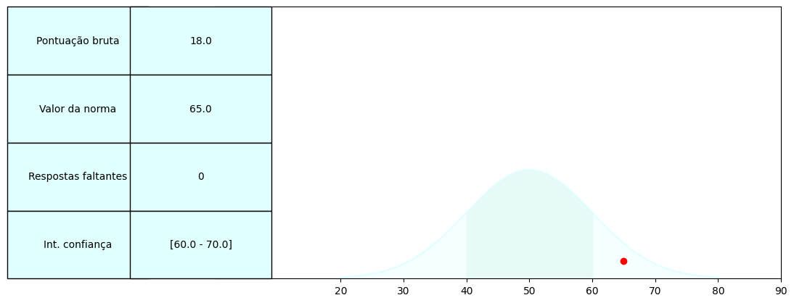
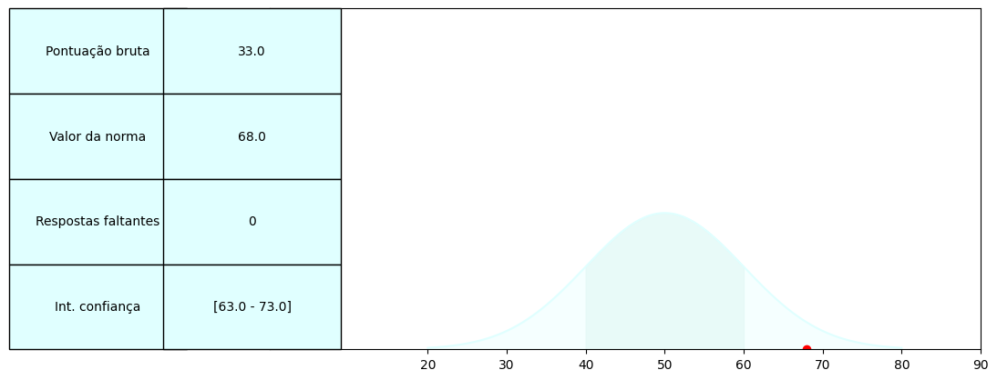



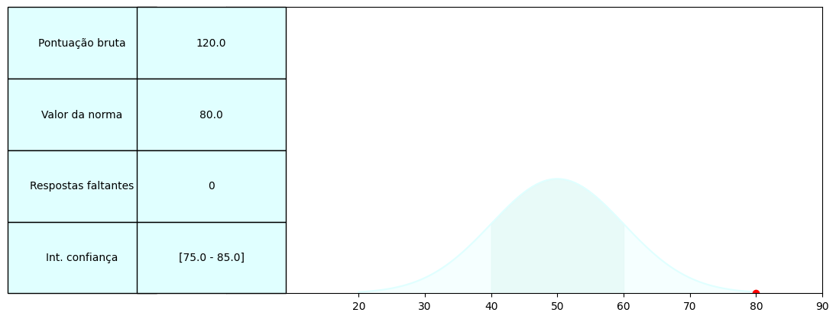
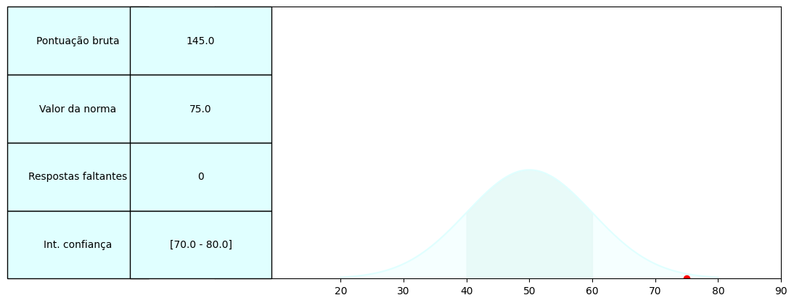
C:\Users\leonardo pacheco\AppData\Local\Programs\Python\Python311\python.exe

 | Escala | Dados Brutos - Autorrelato | Normas - Autorrelato | Dados Brutos - Heterorrelato | Normas - Heterorrelato
 | Percepção Social | 18 | 65 | 18 | 68
 | Cognição Social | 33 | 68 | 33 | 65
 | Comunicação Social | 49 | 70 | 49 | 55
 | Motivação Social | 35 | 72 | 35 | 64
 | Padrões Restritos e Repetitivos | 25 | 71 | 25 | 52
 | Comunicação e interação social | 120 | 80 | 120 | 60
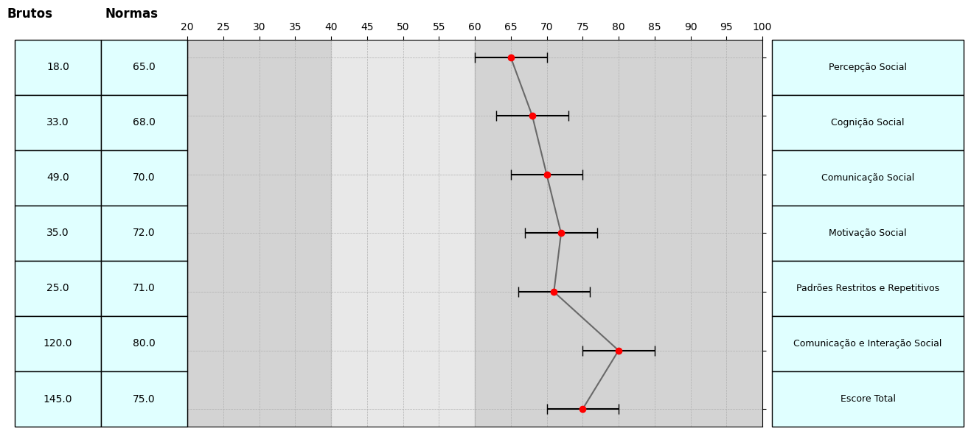
 | Escore total | 145 | 75 | 145 | 71

